Oppgave 9.1b
Les dette
Økte vedlikehold |  | 1
 | Levetid |  | Differanse- | Disk.faktor | Nåverdi | FBF- se kommentar til side 471
År | 15 | 20 | kontantstrøm | 6.0 %
0 |  |  | 0 | 1 | 0
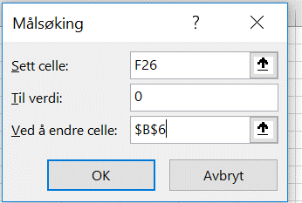
1 | 6.53 | 5.53 | -1 | 0.9434 | -0.94
2 | 6.53 | 5.53 | -1 | 0.8900 | -0.89
3 | 6.53 | 5.53 | -1 | 0.8396 | -0.84
4 | 6.53 | 5.53 | -1 | 0.7921 | -0.79
5 | 6.53 | 5.53 | -1 | 0.7473 | -0.75
6 | 6.53 | 5.53 | -1 | 0.7050 | -0.70
7 | 6.53 | 5.53 | -1 | 0.6651 | -0.67
8 | 6.53 | 5.53 | -1 | 0.6274 | -0.63
9 | 6.53 | 5.53 | -1 | 0.5919 | -0.59
10 | 6.53 | 5.53 | -1 | 0.5584 | -0.56
11 | 6.53 | 5.53 | -1 | 0.5268 | -0.53
12 | 6.53 | 5.53 | -1 | 0.4970 | -0.50
13 | 6.53 | 5.53 | -1 | 0.4688 | -0.47
14 | 6.53 | 5.53 | -1 | 0.4423 | -0.44
15 | 6.53 | 5.53 | -1 | 0.4173 | -0.42
16 |  | 5.53 | 5.53 | 0.3936 | 2.18
17 |  | 5.53 | 5.53 | 0.3714 | 2.05
18 |  | 5.53 | 5.53 | 0.3503 | 1.94
19 |  | 5.53 | 5.53 | 0.3305 | 1.83
20 |  | 5.53 | 5.53 | 0.3118 | 1.72
 |  |  | 6.0 % |  | 0.00

 |  |  |  |  |  |  | 6 | 6.11 | 0.83
 |  |  |  |  |  |  | 7 | 6.11 | 0.83
 |  |  |  |  |  |  | 8 | 6.11 | 0.83
 |  |  |  |  |  |  | 9 | 6.11 | 0.83
 |  |  |  |  |  |  | 10 | 6.11 | 0.83
 |  |  |  |  |  |  | 11 | 6.11 | 0.83

Oppgave 9.3b
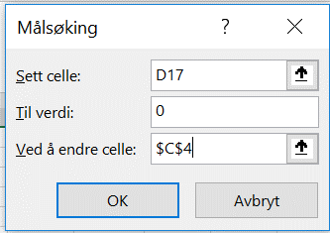
Les dette | Nåværende | Nye
 | betingelser | betingelser
Forventet tap på krav (% av omsetning) | 1 | 1.4
Forventet omsetningsøkning (%) |  | 4.3
Gjennomsnittlig kredittid (dager) | 36 | 48
Kapitalkostnad (%) | 3 | 3

 |  |  | Endring
Omsetning (tusen kroner) | 90,000 | 93,889 | 3,889
Salgsvolum (tusen enheter) | 800 | 835 | 35
Dekningsbidrag (kroner/enhet) | 15 | 15
Kapitalbinding debitorer (tusen kroner) | 8,877 | 12,347 | 3,470

Samlet dekningsbidrag (tusen kroner) | 12,000 | 12,519 | 519
Tap på krav (tusen kroner) | 900 | 1,314 | 414
Rentetap på kapitalbinding debitorer (tusen kroner) | 266 | 370 | 104
Økning resultat |  |  | 0

